解析
数据监控与报告撰写：异常数据鉴别与分析
【任务要求】
1 、点击下载表格文件，获取3月1日到3月8日无线端流量来源为付费流量的访客数数据及下单转化率数据，判断访客数及下单转化率数据是否有异常？如有异常，请说明哪个指标在哪天出现了异常。（根据店铺基本情况，环比前一日的数据下降超过20%属于异常）

2 店铺整体的转化率不高，请说明出现这种情况可能的原因，给出解决办法。（列举两种以上即可）
2、店铺内哪3款玩具最合适参与618大促活动

【知识要点】

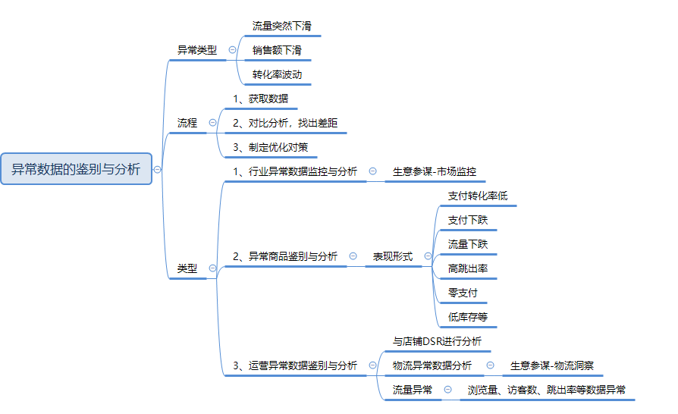

环比增长率公式=（本期数-上期数）/上期数
【操作讲解】
1 点击下载表格文件，获取3月1日到3月8日无线端流量来源为付费流量的访客数数据及下单转化率数据，判断访客数及下单转化率数据是否有异常？如有异常，请说明哪个指标在哪天出现了异常。（根据店铺基本情况，环比前一日的数据下降超过20%属于异常）

1、数据转化
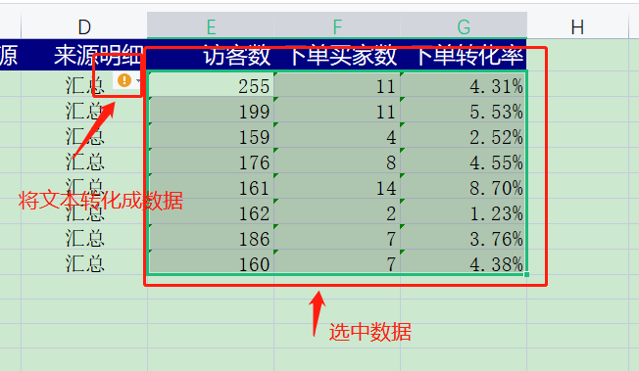
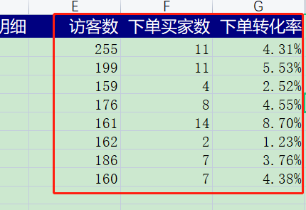

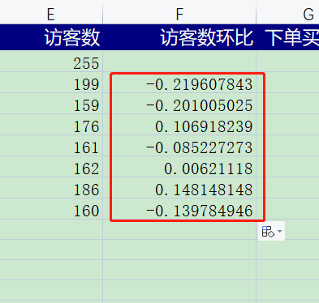
2、访客数环比计算
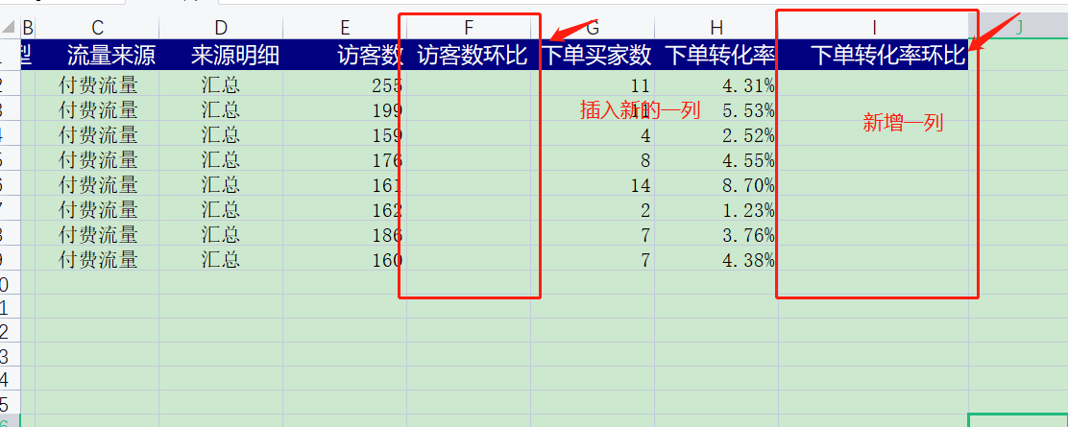
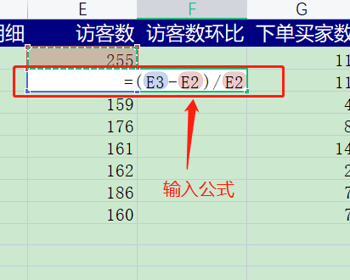

3、访客数环比单元格设置【百分数、2位小数】
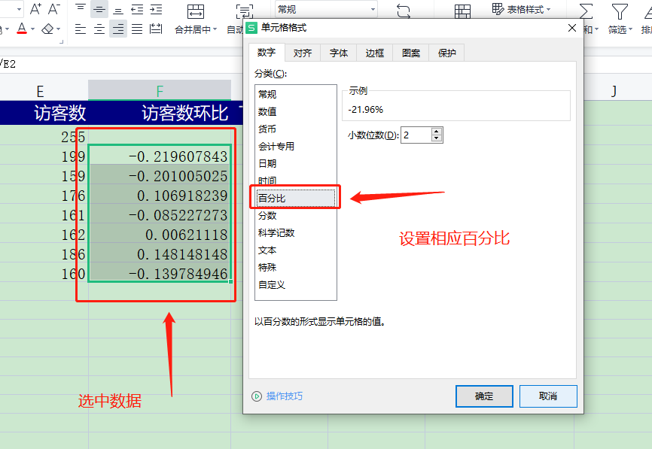

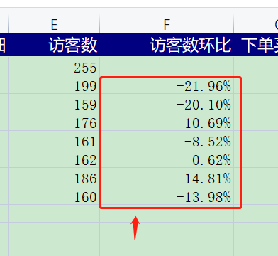

4、下单转化率计算
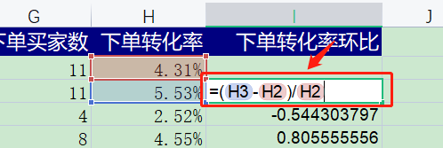
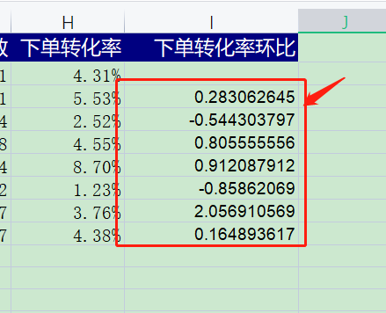

5、下单转化率环比单元格设置【百分数、2位小数】
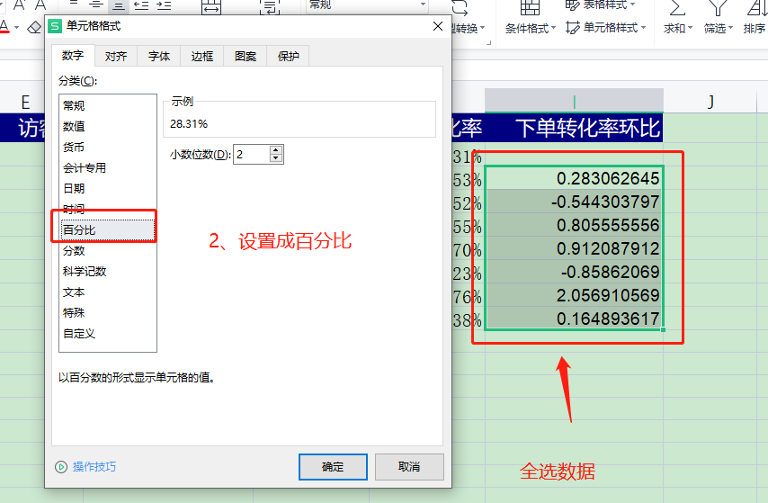

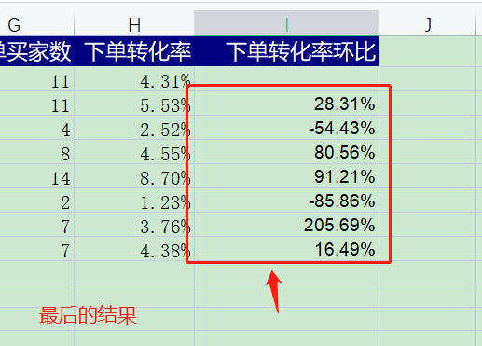

6、异常数据筛选

2 店铺整体的转化率不高，请说明出现这种情况可能的原因，给出解决办法。（列举两种以上即可）
 | 1.商品处于销售的淡季，季节性因素，可以上架当季新品，提升转化率； 2.标题与商品属性不匹配，这是引发跳失率高的重要原因，也可能导致店铺转化率低，需要对标题进行优化； 3.商品价格上升，推广商品的前期，可能通过低价实现动销引流，后期为了盈利，选择提价，转化率随之转低。若影响较大，需要恢复原来的价格，并加大付费流量，推广引流； 4.同行竞争，如果是标品，分析价格差异；如果是非标品，完善细节，丰富款式，提升价格优势。

